受診前・提出前に必ず確認ください
ウィーメックスを利用せずに、個人で受診される方へ
検査の結果、「精密検査が必要」と判定された場合は、より詳しい検査を行い本当にがんであるのかを調べる必要 があります。
結果が届いたら必ず確認し、「要精密検査」と記載されていれば医療機関を必ず受診してください。
厚生労働省の「職域におけるがん検診マニュアル」に沿って、「要精密検査」となった方には精密検査を受診したか確認させて
いただくこととしておりますので、補助申請書提出時に「受診結果確認票」のご提出をお願いいたします。
お知らせ

以下を事前に必ず確認のうえ、ご対応ください。

受診資格
2025年3月31日現在で20歳以上、かつ受診日時点でTOTO健康保険組合の被保険者であること
ウィーメックスや会社の集団検診で同じ項目を今年度利用していないこと

受診者
受ける項目
を決める
 |  | 健康保険組合が補助する検査項目 |  |  |  | 注意事項
 |  | 乳がん |  | ① | 乳房視触診検査 | 《補助の対象とならない場合》 ・①のみ単体での受診 ・３Dマンモグラフィー検査（トモシンセンス） ・②③は別日・別日程で受診した場合は一方のみ補助
 |  |  |  | ② | マンモグラフィー検査
 |  |  |  | ③ | 乳腺エコー検査
 |  | 子宮頸がん |  | ④ | 子宮頸部細胞診検査 | ・④以外の子宮頚がん検査（経腟エコー・HPV検査等）
 |  |  | ※上記にかかる初診料・内診料・結果郵送料は補助対象となります。
どこで受けるか決める
 | 検診機関（医療機関）は自由に選んでください。
 |  | 受診予定の検診機関（医療機関）がウィーメックスと提携している場合は、ウィーメックス経由（WEB)で
 |  | お申し込みいただきますようお願いいたします。

検診予約
をする
 |  | 最終受診期限：2025年2月28日（これ以降の受診は補助の対象外となります）
 |  | 予約の際に、受診機関に必ずお伝えください。
 |  | ・保険証を使用せず、全額自費で支払うこと
 |  | 保険証を使って３割負担で受診した場合は一切補助できません。
 |  | ・複数検査項目を受診する場合、内訳がわかる明細が出るか（領収書への手書きも可）
 |  | 明細が出ない場合は、ホームページ等に掲載されている金額内訳でも可
補助対象と対象外がセットになっている検診を受診され、その内訳をご提示いただけない場合は健康保険組合で定めた補助額を適用します。結果的に、一部自己負担が生じることがありますので、ご了承の上、検診をお申込みください。

受診する
領収書・明細書を受け取る
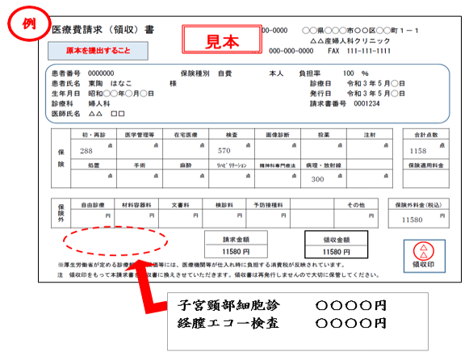
 | 支払の際の注意点
 |  | 領収書の宛名は受診者本人のフルネームで記載されている
 |  | ※会社宛は不可
 |  | 明細書がなく、領収書だけでは 金額内訳がわからない場合は
 |  | 受診機関で領収書の余白に内容と金額を手書きしてもらう

補助支給申請書と受診結果連絡票を健保組合に提出
 | 「補助支給申請書」提出時の注意点
 |  | 領収書原本や、必要な書類をもれなく添付している
 |  | 領収書類は糊で所定位置に貼付している ※A4サイズ以上のものは糊付けでなくクリップ留め
 |  | 受診結果連絡票（TOTO健保様式）を添付している
 |  | ※健診機関から受け取った受診結果を添付しないでください（機微な情報が入っているため）。
 |  | ※領収書・明細書は返却いたしません。
 | 最終提出期限：2025年3月19日 ＴＯＴＯ健保組合必着
 | 不備があった場合も最終提出期限日までに訂正分を提出されないとお支払いができませんので受診後は
 | すみやかにご提出ください。（検診結果が最終締切に間に合わない方は、補助申請書を先に提出可）
健保
組合
費用補助金
支給
 | ●毎月20日までに届いた申請書について、当月末に給料第一口座に振り込みます。

2024年度版補助申請書
※ウィーメックスを利用せずに全額
支払った場合のみ申請可能です。
 |  |  |  |  |  |  |  |  |  | 【裏紙使用不可 ※ボールペンで記入（消せるインク不可）】
 | 〈提出先〉
 | 〒802-8601 福岡県北九州市小倉北区中島2-1-1
 | ＴＯＴＯ健康保険組合

記入箇所
202４年度 乳がん・子宮頸がん検診 補助支給申請書
◆受診期限：2025年2月28日 ◆提出期限：2025年3月19日健康保険組合必着
被 保 険 者 記 入 欄 | 健康 保険証 |  | 記号 |  |  | 所属名称
 |  |  | 番号 |  |  | 社員番号
 | 氏 名 |  |  |  |  |  |  |  | 連絡先 |  | 内線
 |  |  |  |  |  |  |  |  |  |  | 外線
 | 受診日 | 乳がん |  |  | 年 | 月 |  | 日 | 補助 申請額 |  | 注）乳がんと子宮頸がんの領収書が別の場合でも申請書１枚 に記入し、補助申請額には合計金額を記入してください。
 |  | 子宮頸がん |  |  | 年 | 月 |  | 日 |  |  |  |  | 円
 | 年 月 日 | 受診した補助対象項目 |  |  |  |  | 該当に○ |  |  | 左記以外は全て補助対象外。特に次の点に注意ください。
 |  | 乳がん |  | ① | 乳房視触診検査 |  |  |  |  | ・①のみ単体での受診は対象外
 |  |  |  | ② | マンモグラフィー検査 |  |  |  |  | ・3Dマンモグラフィー検査は対象外
 |  |  |  | ③ | 乳腺エコー検査 |  |  |  |  | ・②③は別日・別日程で受診した場合は一方のみ補助
 |  | 子宮頸がん |  | ④ | 子宮頸部細胞診検査 |  |  |  |  | ・補助対象外項目(経膣エコー、HPV検査等）が含まれた
 |  | ※初診料・内診料・結果郵送料は補助対象となります。 |  |  |  |  |  |  |  | コースであっても左記以外は対象外
領収書は必ず糊でここに貼付 （ 記載部分に糊がかからないよう注意）
 | ≪申請前に必ずチェック☑してください≫
１. |  | 「ウィーメックスを利用せずに個人で受診する方へ」を確認したうえで受診しました
 |  | ※用紙は補助申請書と同じExcelの別シート『受診前・提出前に必ず確認ください』にあります。
２. | いずれか選択してチェック
 | 必要書類をもれなく添付しました。 |  |  |  |  |  |  |  |  |  |  | 添付した書類にチェック
 | ①領収書（原本） |  |  |  |  | 必須
 | ②受診結果連絡票（TOTO健保様式） |  |  |  |  | 必須 | ※用紙は補助申請書と同じExcelの別シートにあります。
 | ③明細書（原本） |  |  |  |  | 領収書に検査内容・金額内訳の明細がない場合は必須
 | ホームページの料金表等、明細がわかるもの |  |  |  |  | （①③により金額内訳がわからない場合は必須）
 | 補助対象と対象外の内訳がわかる明細がないため、健保基準額での支払いに同意します
３. |  | 保険証を使用せず全額自己負担で受診しています
４. |  | 領収書の宛名は本人のフルネームです（会社宛てや会社名と併記は不可）
５. |  | 受診期限内（2025年2月28日まで）に受診した検診です
６. |  | 領収書類は所定位置に貼付しました ※A4サイズ以上のものは糊付けでなくクリップ留めにしてください。
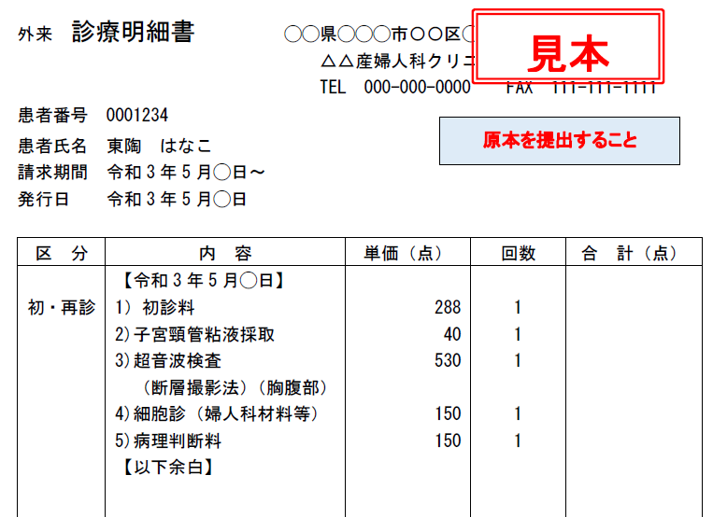
＜領収書・明細書の例＞（子宮頸がん検診の場合）
受診者氏名：フルネーム
（会社宛て不可）
両方提出

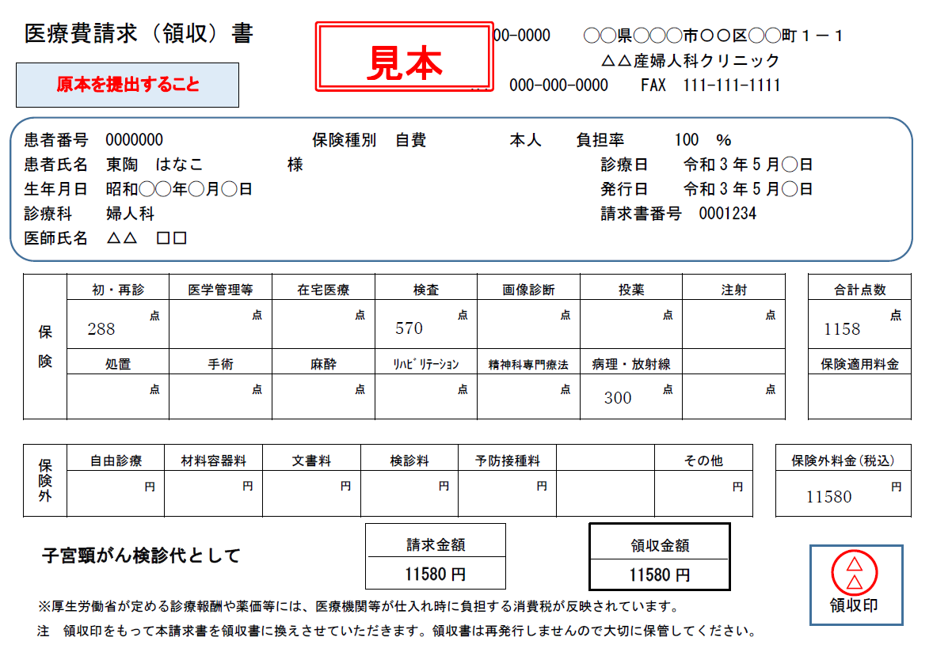

検査内容が記載されていますか。
子宮頸がん検診の場合、超音波検査（経腟エコー）は
補助の対象外です。超音波検査を除いた金額を補助します。

受診結果連絡票
提出先：TOTO健康保険組合 乳がん・子宮頸がん検診担当
親展
 |  |  |  |  | 送付日： 年 月 日

乳がん・子宮頸がん検診 受診結果連絡票
この連絡票は、補助申請書とセットでご提出ください
※健診機関からご自身が受け取った受診結果を添付しないでください（機微な情報が入っているため）

 | 社員番号
 | 健康保険証 | 記号 | 番号
 | 氏名

 | 今回補助申請する検診について、受診結果をご記入ください。
 | 乳がん検診結果 |  |  | 子宮頸がん検診
 | 受診日 | 年 月 日 |  | 受診日 | 年 月 日
 | 異常なし |  |  | 異常なし
 | 経過観察（精密検査の必要はないもの） |  |  | 経過観察（精密検査の必要はないもの）
 | 異常あり （精密検査の必要があるもの） |  |  | 異常あり （精密検査の必要があるもの）

 | 上記で 「異常あり」 の方のみ、以下をご記入ください。
 | 乳がん精密検査 |  |  | 子宮頸がん精密検査
 | 受診日 | 年 月 日 |  | 受診日 | 年 月 日
 | 結果内容 | 異常なし |  | 結果内容 | 異常なし
 |  | 経過観察 |  |  | 経過観察
 |  | その他 |  |  | その他

 | ■乳がん・子宮頸がん検診の結果、精密検査が必要と判断された場合、早めに医療機関を受診しましょう。
 | 結果についてご相談がある場合は健康保険組合までご連絡ください。

 | ※個人情報の取り扱いについて
 | 受診結果は健康保険組合の婦人科検診担当者のみが取り扱います。
 | いただいた個人情報は婦人科検診の結果に基づく医療機関受診確認のためにのみ使用し
 | 他の目的では使用いたしません。
精密検査の費用は自己負担（健保組合補助対象外）です。

